MyBatis Select（1）
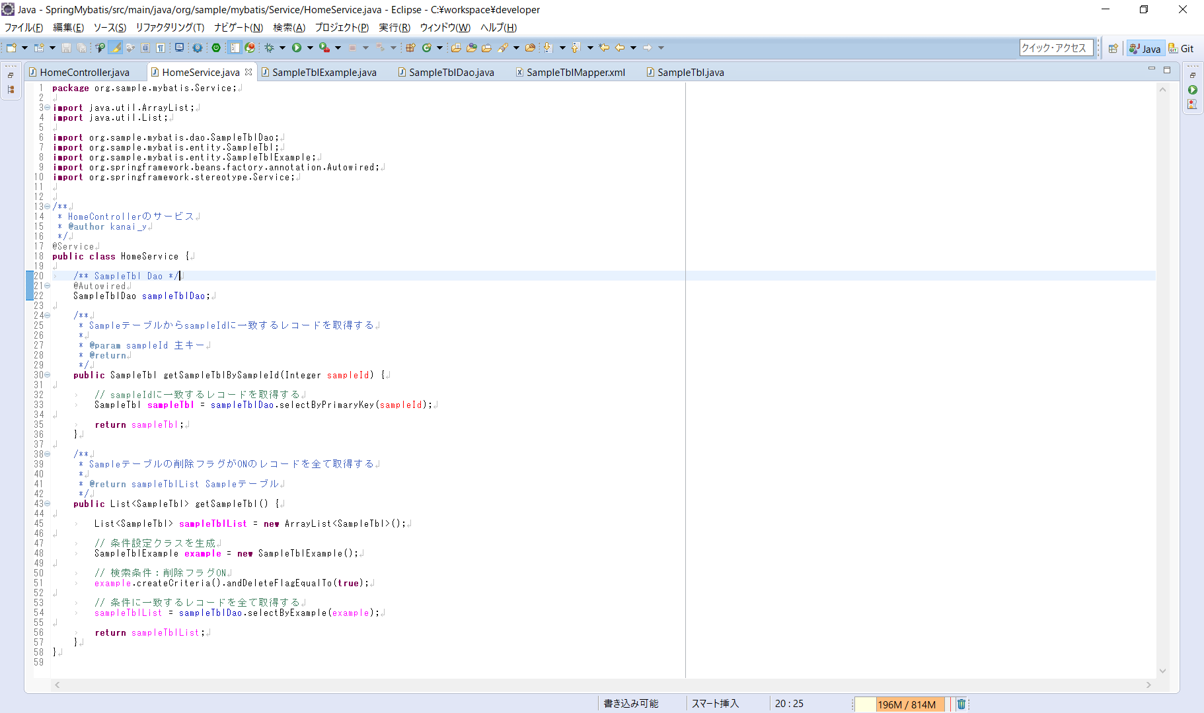
◆MyBatis利用時の単テーブルの取り扱い例

 | 単テーブルのSelect（PrimaryKey)

 |  | 1.検索結果を取得

MyBatis Select（2）
◆MyBatis利用時の単テーブルの取り扱い例

 | 単テーブルのSelect（Not PrimaryKey)

 |  | 1.検索条件を設定するクラスを生成
 |  |  | ※ クラス自体はMyBatisGeneratorで生成されているため、eclipseでテーブル名でクラス検索すれば該当する。

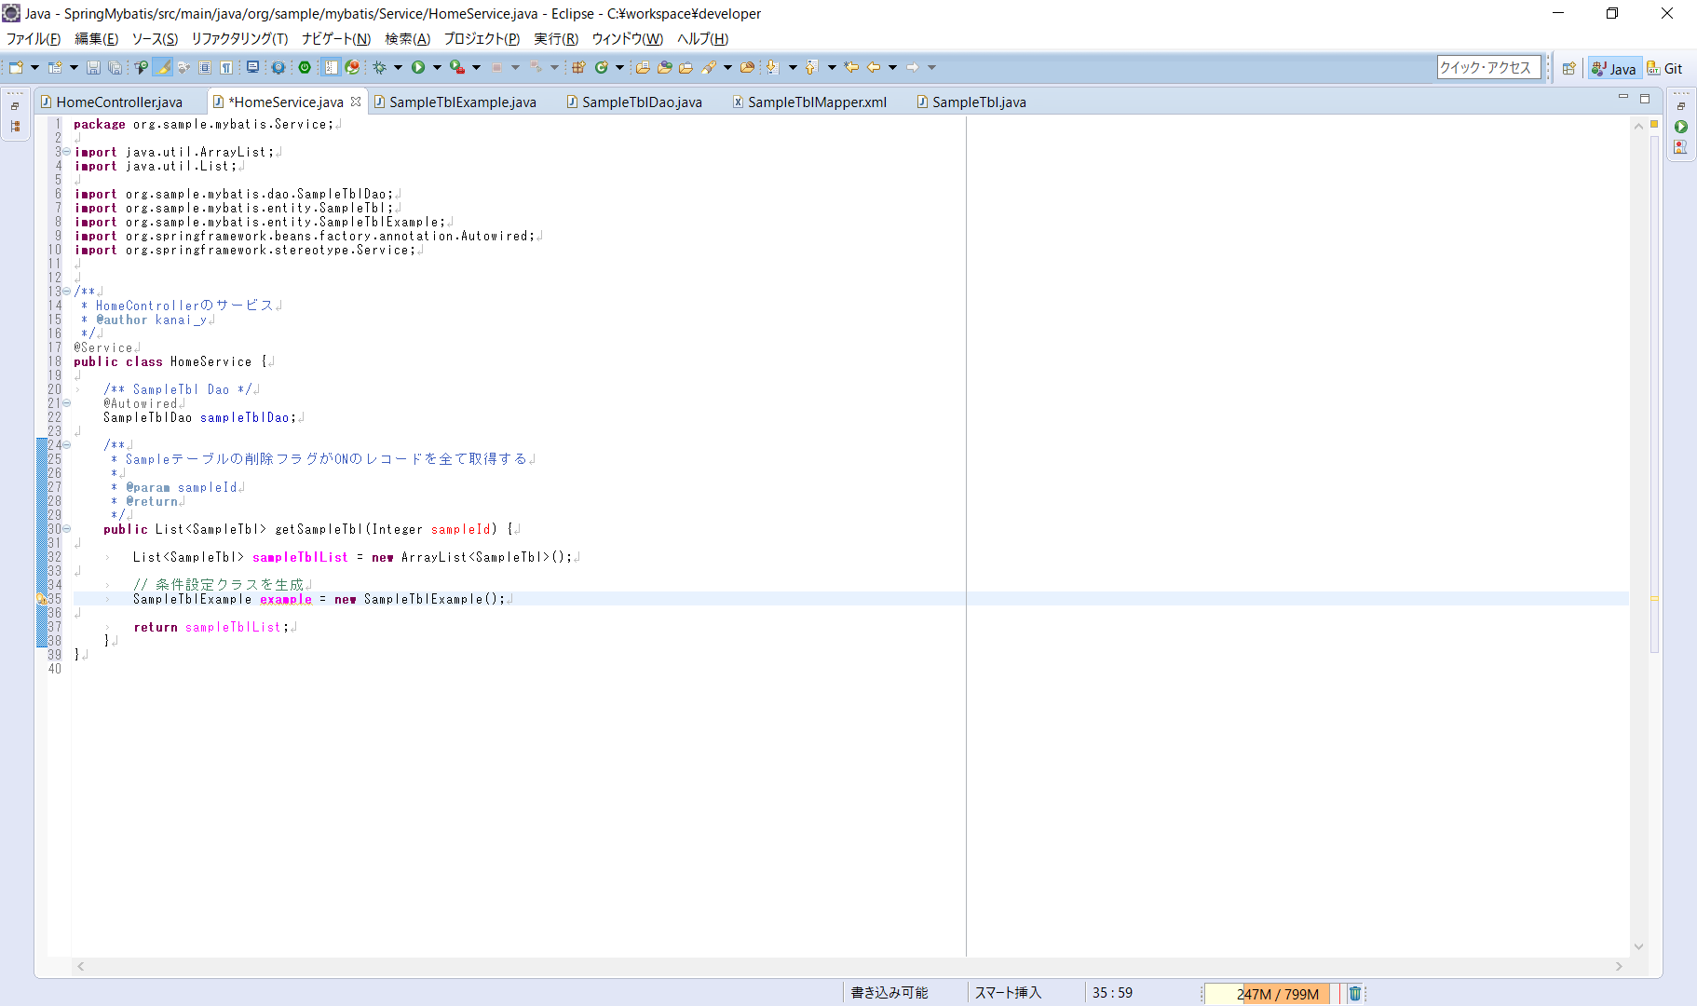

 |  | 2.生成クラスに条件を設定
 |  |  |  | ※ SampleテーブルのDeleteFlgがtrueになっているレコードを全て取得するための条件を設定する

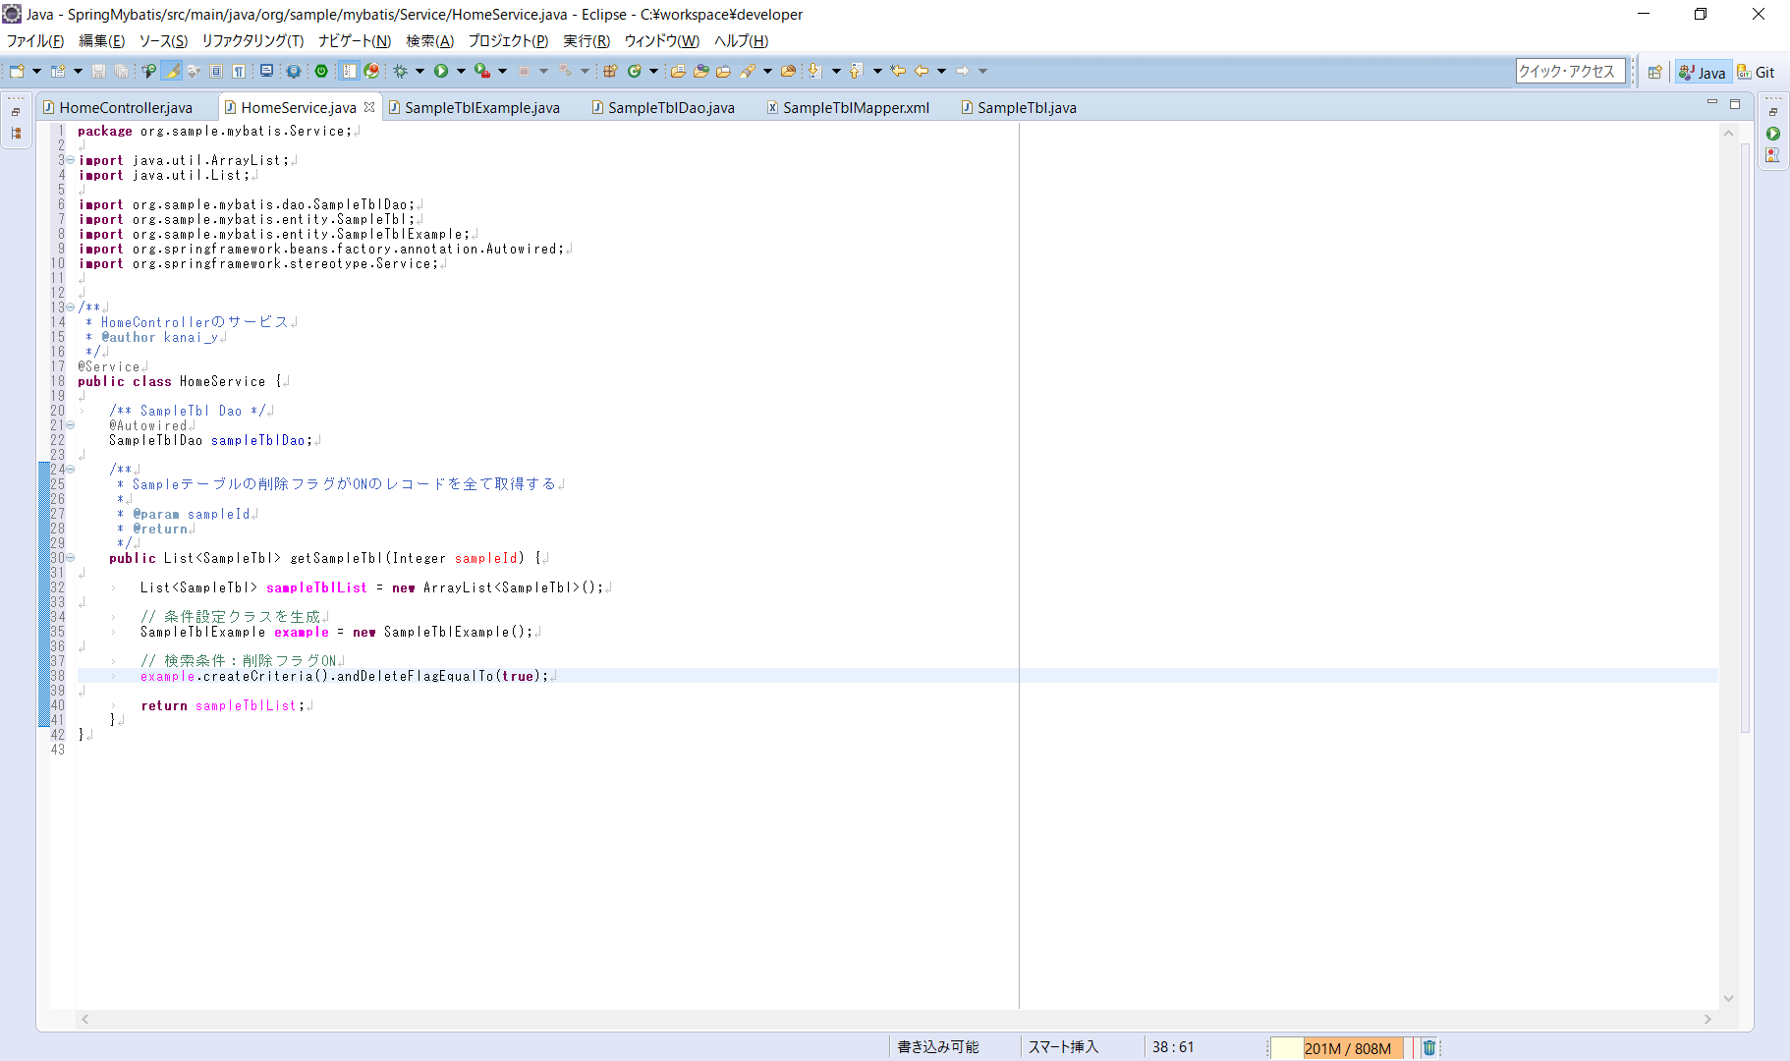
createCriteriaメソッドのあとに続けて条件を設定

 |  | 3.結果を取得する

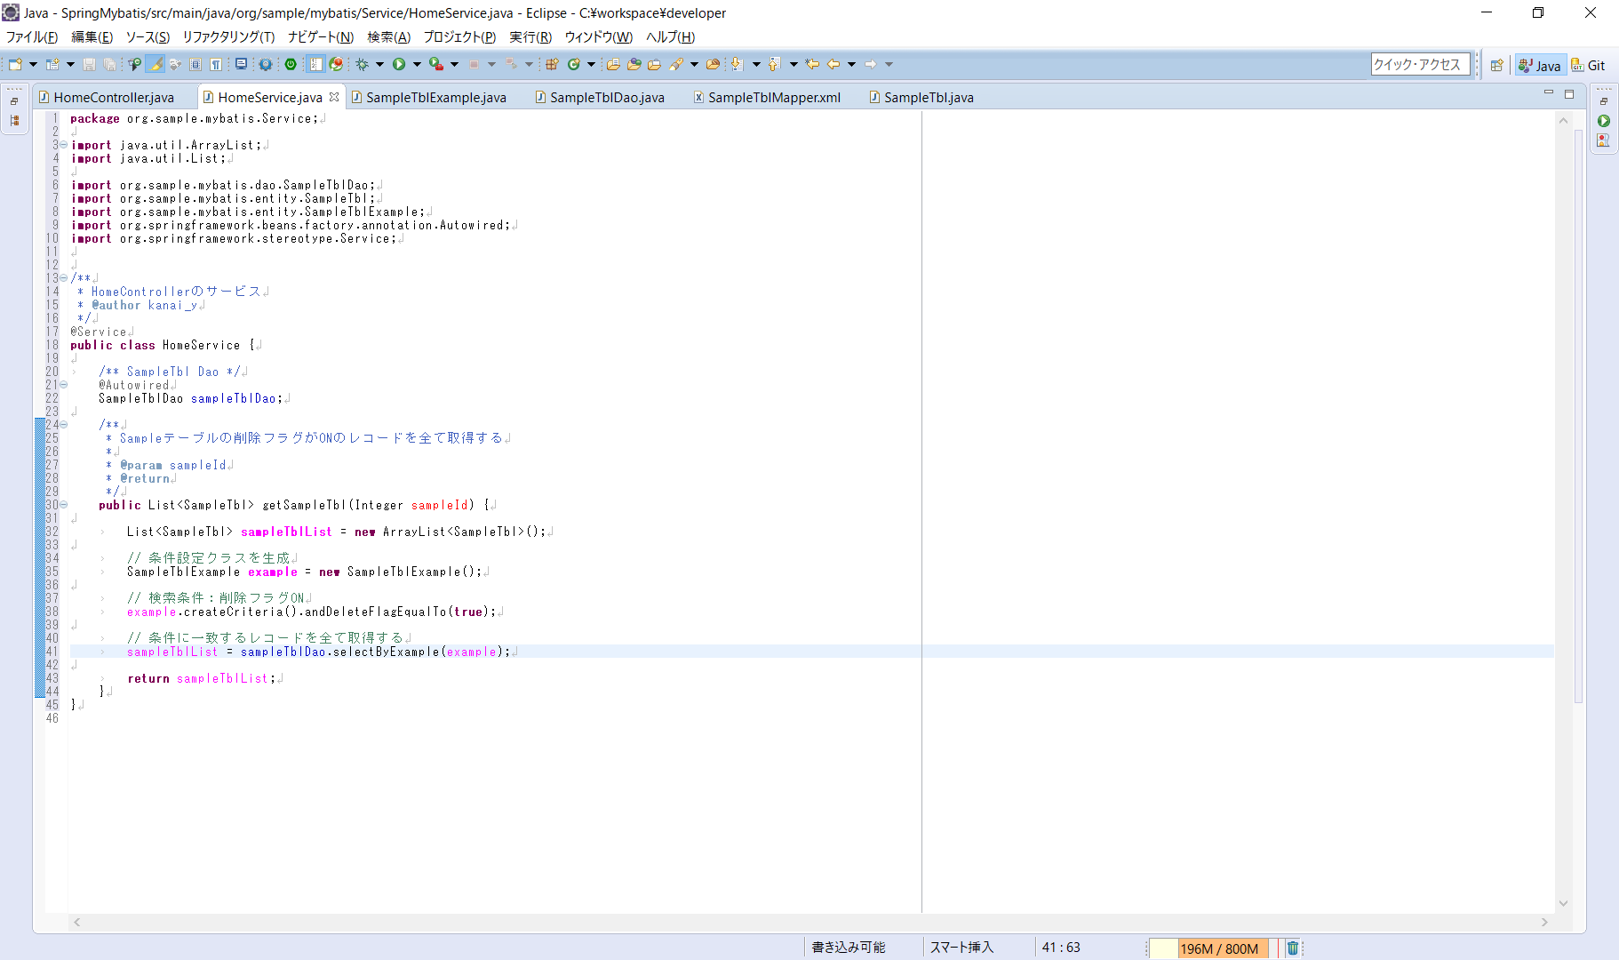
myBatisが自動生成したDaoクラスのselectByExampleメソッドに項番2で設定した条件を反映させる。
また、主キー検索ではないため戻り値はEntityのリストとなる。

